人生の輪フォーマット
人生の輪 | 2022-06-11

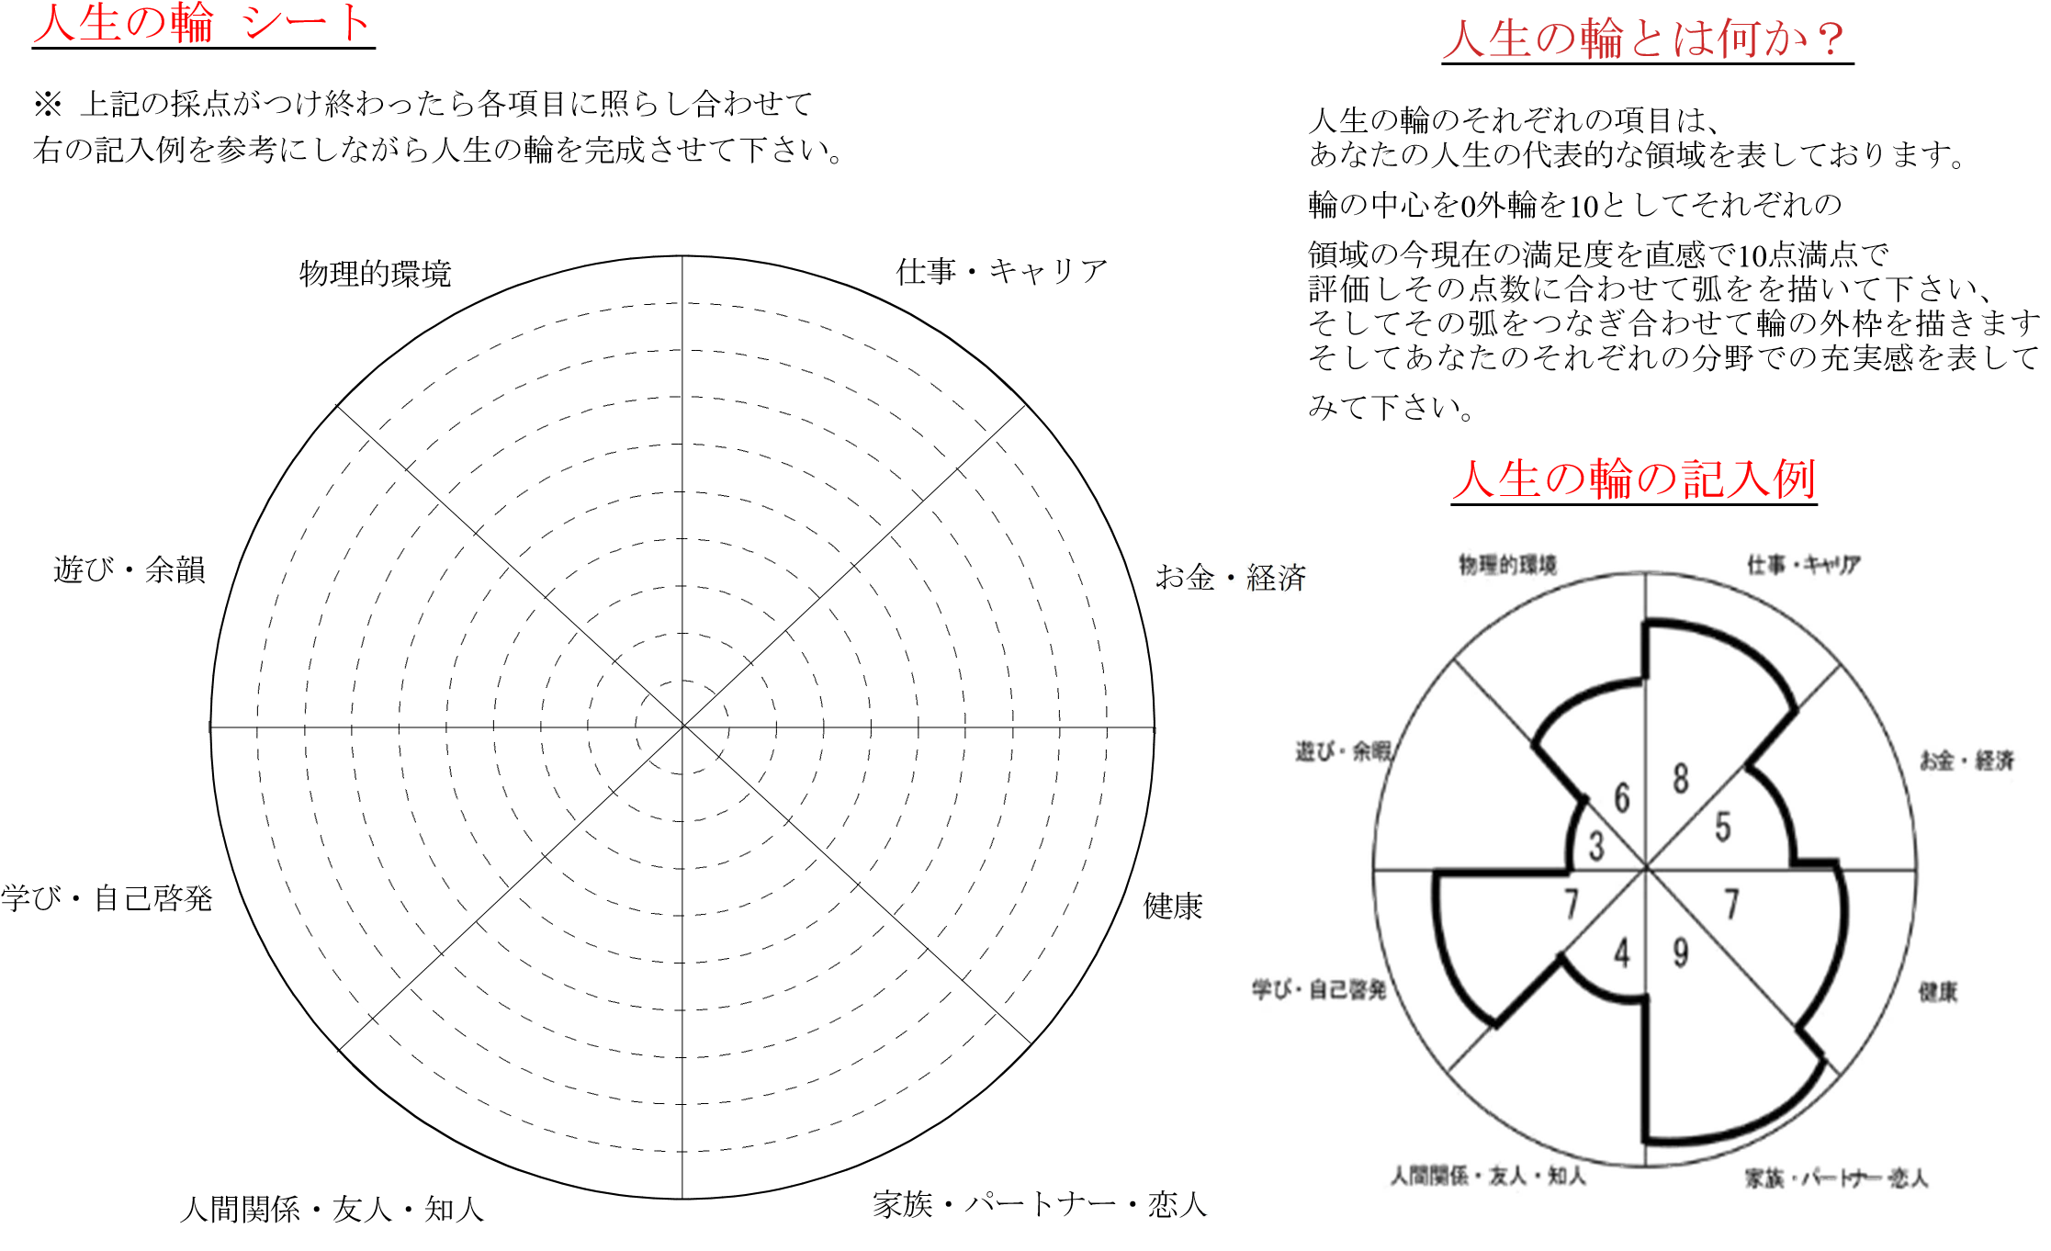

5
5

5
5

5
5

5
5

